données
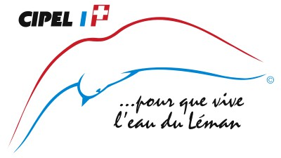 |  | Pourcentage de communes sensibilisées à l'utilisation des pesticides dans les espaces verts Pourcentage de commune mettant en œuvre une gestion des espaces verts sans pesticides

 |  | Données 2015
 |  | Communes ayant participé à un cours de sensibilisation |  | Communes restant à sensibiliser ou pas d'information communiquée |  | Total
 |  | (nombre) | (%) | (nombre) | (%)
 | France | 66 | 35% | 121 | 65% | 187
 | Suisse | 117 | 34% | 232 | 66% | 349
 | Total CIPEL | 183 | 34% | 353 | 66% | 536

Les résultats suivants sont issus d'une enquête réalisée par la CIPEL en 2016, à laquelle 125 communes sur les 536 communes du territoire ont participé

 | Nombre de communes n'utilisant pas de produits phytosanitaires | Nombre de communes utilisant des produits phytosanitaires
 |  | Sans objectif de réduction | Avec objectif de réduction | Total
Total CIPEL | 49 | 29 | 47 | 76
Total (%) | 39% | 23% | 38% | 61%

Nom: "A6: Limiter l'utilisation des pesticides dans les espaces verts et les jardins"
Date de dernière mise à jour: 06/06/2018

graphiques
 | Pourcentage de communes sensibilisées à l'utilisation des pesticides dans les espaces verts Pourcentage de commune mettant en œuvre une gestion des espaces verts sans pesticides

Pourcentage de communes sensibilisées à l'utilisation des pesticides dans les espaces verts (Etat 2015)
 | Communes restant à sensibiliser (ou pas d'information communiquée) | Communes ayant participé à un cours de sensibilisation
CIPEL (536 comm.) | 0.65858208955 | 0.34141791045
France (187 comm.) | 0.64705882353 | 0.35294117647
Suisse (349 comm.) | 0.66475644699 | 0.33524355301
Pourcentage de communes mettant en œuvre une gestion de leurs espaces verts sans pesticides en 2015
N'utilise pas de produits phytos | 49
Utilise des produits phytos pour certains espaces | 76

Nom: "A6: Limiter l'utilisation des pesticides dans les espaces verts et les jardins"
Date de dernière mise à jour: 06/06/2018

